MACD概要
楽天証券のMACDは、一般的な設定として以下の期間を使用して算出されています：

短期移動平均（EMA）：12日
長期移動平均（EMA）：26日
ストップライン（MACDの9日移動平均）：9日

https://media-kojirokousi.com/exponential-moving-average/#EMA-2
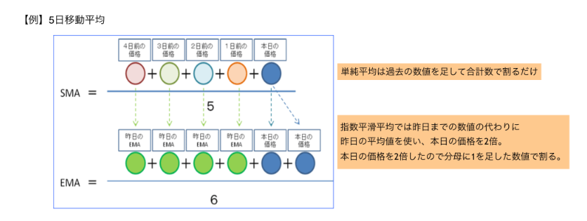

EMAは、「昨日のEMA」と「本日の価格」の2つのデータが分かれば計算することができるので、SMAよりもずっと計算が簡単だというメリットもあります。

